СВОД
 |  |  |  | УТВЕРЖДАЮ:

Спецификация (Техническое требование)
 |  | Требования к продукции Расширить, приложить фото/схему/четеж. Наименование не должно содержать ссылку на производителя | визиализация
№ пп | Наименование товара | Размер |  | Ед. изм. | Кол-во | Срок поставки | Цена за ед. без учета НДС | Стоимость руб., без. НДС
0 | 2 | 5 |  | 7 | 8 | 9 | 10 | 11
1 | Код ОКПД 2 14.20.10.993 - Сувенирная продукция Ежедневник Prizma, недатированный, синий | Ежедневник Prizma, недатированный, синий. Артикул 26450.44. Страна происхождения: Россия; Размеры: 15,2х20,9х2,3 см; Материал обложки: искусственная кожа; Вес: 610г.; Формат: А5; Кол-во страниц: 336, Бумага: белая, плотность 70 г/м2; Форзац и нахзац: белый | 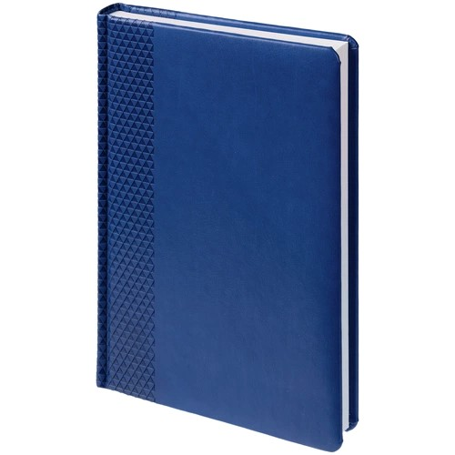 | шт | 60 | до 01 декабря 2026 ( в г. Певек)
2 | Код ОКПД 2 14.20.10.993 - Сувенирная продукция Флисовый плед «Сияй!» | Флисовый плед «Сияй!». Артикул 26450.44. Страна происхождения: Россия; Размеры: 106х140 см; Материал: полиэстр 100%, плотность 280 г/м2; Вес: 427г. |  | шт | 200 | до 01 декабря 2026 ( в г. Певек)
3 | Код ОКПД 2 14.20.10.993 - Сувенирная продукция Настольный увлажнитель-ароматизатор Humisphere | Настольный увлажнитель-ароматизатор Humisphere. Страна происхождения: Китай; Размеры: 10,3х10,3х10,9 см; Материал: пластик; Вес: 225г.; Объем: 130 мл |  | шт | 200 | до 01 декабря 2026 ( в г. Певек)
Всего руб. без НДС |  |  |  |  |  |  |  | 0
НДС, руб. |  |  |  |  |  |  |  | 0
Всего руб. с НДС |  |  |  |  |  |  |  | #NAME?

2
3 | Сроки поставки (передачи Перевозчику) товара: в соответствии с п. 1.4. Договора
4 | Перечень требований к Поставщику:
4.1. | Требования к Маркировке | Каждое грузовое место должно быть промаркировано. Ярлыки/таблички/надписи и т.д., должны содержать наименование грузополучателя, покупателя, порт отгрузки и наименование МТР, надежно зафиксированы и защищены от внешних воздействий при грузовых операциях.
4.2. | Требования к упаковке | Товар направить в укомплектованном виде, упаковать пузырьковыми материалами. Доставка авиа в г. Певек.
4.3. | Требования к транспортировке | Транспортировка Товара должна осуществляться Поставщиком, обеспечивая сохранность Продукции от всякого рода механических повреждений и порче его при перевозке различными видами транспорта с учетом перегрузок в пути и длительного хранения, а также предохранять его от различных атмосферных явлений.
4.4. | Базис поставки | г.Певек
4.5. | Отгрузочные реквизиты | 689000, Чукотский автономный округ, г. Анадырь, ул. Куркутского 34. Исполнительный аппарат АО «Чукотэнерго» ; Почтовый адрес: 689000, Чукотский АО, г. Анадырь, ул. Куркутского 34 e-mail: priem@chukotenergo.ru; тел/факс: (427 22) 2-22-29 Контактное лицо по техническим вопросам: Начальник отдела управления делами – Долматова Вероника Сергеевна, Тел.: 8 (42722) 2-22-29, моб. 8 913 554 90 92, e-mail: koshurnikova_mn@chukotenergo.ru. По вопросам закупки: Начальник Отдел материально – технического снабжения Богданов Иван Александрович 8 924 667-05-89.
4.6. | Требования к сроку гарантии | В соответствии с проектом договора
4.7. | Документы, передаваемые вместе с МТР | В соответствии с проектом договора
4.8. | Требования к происхождению поставляемой продукции | Поставляемая продукция должна быть новой (не бывшей в употреблении), изготовление 3-й квартал 2025 года, по своему качеству и экологической безопасности должна соответствовать требованиям Российских и международных стандартов. - Продукция должна соответствовать техническим параметрам указанным настоящей спецификации. Поставка должна соответствовать единицам измерения и количеству, указанным в настоящей спецификации.

